Oppskrift
Fussilisalat a la SiciliaFussilisalat a la Sicilia
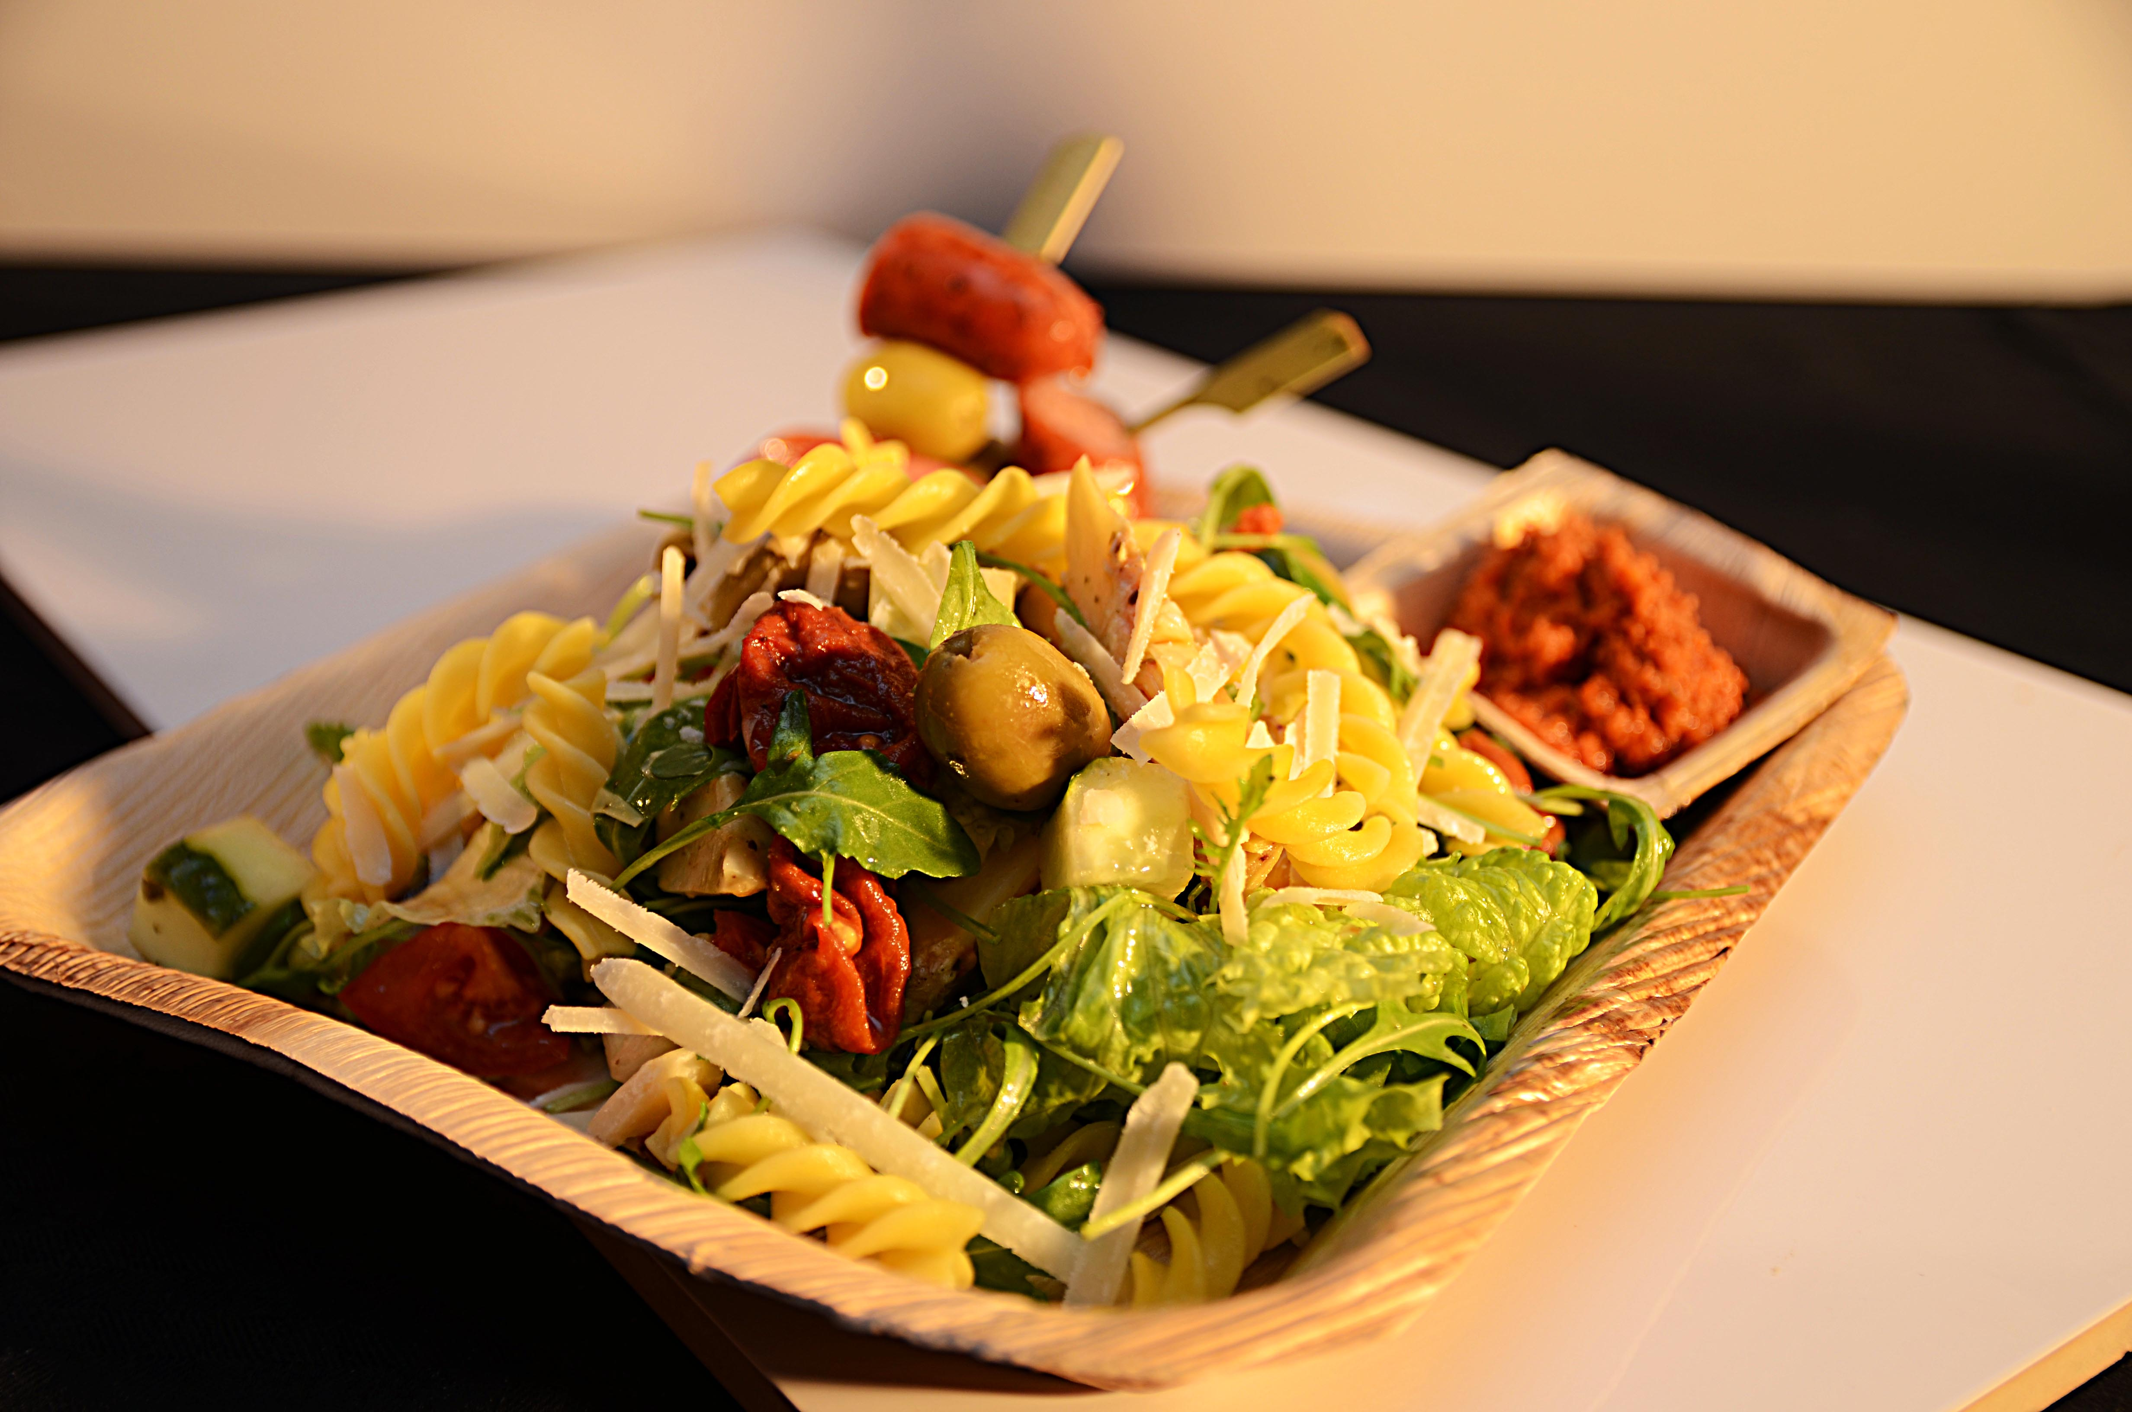

Forkok fussili som anvist på pakken. Bland alle ingredienser i salaten, toppes med pesto rosso og reven parmesan.Forkok fussili som anvist på pakken. Bland alle ingredienser i salaten, toppes med pesto rosso og reven parmesan.
Number of servingsNumber of servings | 1
EPDEPD | ProductProduct | Per servingPer serving |  | TotalTotal |  | QtyPerPackQtyPerPack | PackSizePackSize | PackUnitPackUnit | PackagingPackaging | ItemsItems
29314672931467 | Maispasta Fussili GF Maispasta Fussili GF | 0.06 | kgkg | 0 | kgkg | 2 | 5000 | gg | 2x5000g2x5000g | 0
29296022929602 | Grønne Økologiske Oliven Grønne Økologiske Oliven | 0.04 | kgkg | 0 | kgkg | 2 | 1.85 | kgkg | 2x1.85kg2x1.85kg | 0
25571222557122 | Paprika Rød Grillet Paprika Rød Grillet | 0.04 | kgkg | 0 | kgkg | 6 | 1 | kgkg | 6x1kg6x1kg | 0
27343822734382 | Grillet Squash Grillet Squash | 0.04 | kgkg | 0 | kgkg | 6 | 1 | kgkg | 6x1kg6x1kg | 0
25571302557130 | Artisjokk antipasta Artisjokk antipasta | 0.04 | kgkg | 0 | kgkg | 6 | 1 | kgkg | 6x1kg6x1kg | 0
 | Grønn salat etter ønske Grønn salat etter ønske | 0.03 | kgkg | 0 | kgkg |  |  |  |  | 0
 | Agurk skåret Agurk skåret | 0.04 | kgkg | 0 | kgkg |  |  |  |  | 0
 | Tomat skåret Tomat skåret | 0.04 | kgkg | 0 | kgkg |  |  |  |  | 0
 | Parmesan revet Parmesan revet | 0.02 | kgkg | 0 | kgkg |  |  |  |  | 0

 | * Allergens* Allergens

